E3.2
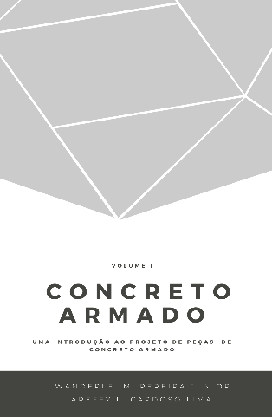
 |  |  | Concreto Armado |  | Volume I
 |  |  | Uma introdução ao projeto de peças de concreto armado
 |  |  | Prof. Wanderlei Malaquias Pereira Junior
 |  |  | Prof. Areffy Luiz Cardoso Lima
 |  |  | Legenda
 |  |  |  | Usuário inserir dados

Exercício Resolvido 3.2

u (MPa ) | σ (MPa) | R (MPa) | u (MPa ) | σ (MPa) | S (MPa) | Margem | Falha
120 | 20.00 | 129.02 | 100.00 | 10.00 | 100.46 | 28.56 | não
120 | 20.00 | 110.26 | 100.00 | 10.00 | 105.88 | 4.38 | não
120 | 20.00 | 93.67 | 100.00 | 10.00 | 105.06 | -11.38 | sim
120 | 20.00 | 101.91 | 100.00 | 10.00 | 118.26 | -16.35 | sim
120 | 20.00 | 107.88 | 100.00 | 10.00 | 99.34 | 8.54 | não
120 | 20.00 | 132.79 | 100.00 | 10.00 | 95.98 | 36.81 | não
120 | 20.00 | 160.94 | 100.00 | 10.00 | 106.03 | 54.92 | não
120 | 20.00 | 130.23 | 100.00 | 10.00 | 76.55 | 53.68 | não
120 | 20.00 | 131.02 | 100.00 | 10.00 | 107.11 | 23.90 | não
120 | 20.00 | 132.97 | 100.00 | 10.00 | 103.10 | 29.87 | não
120 | 20.00 | 154.95 | 100.00 | 10.00 | 101.40 | 53.56 | não
120 | 20.00 | 128.26 | 100.00 | 10.00 | 108.18 | 20.08 | não
120 | 20.00 | 144.61 | 100.00 | 10.00 | 102.35 | 42.25 | não
120 | 20.00 | 157.05 | 100.00 | 10.00 | 102.94 | 54.11 | não
120 | 20.00 | 142.03 | 100.00 | 10.00 | 96.77 | 45.25 | não
120 | 20.00 | 79.85 | 100.00 | 10.00 | 95.42 | -15.57 | sim
120 | 20.00 | 168.53 | 100.00 | 10.00 | 95.76 | 72.78 | não
120 | 20.00 | 122.94 | 100.00 | 10.00 | 103.90 | 19.04 | não
120 | 20.00 | 121.94 | 100.00 | 10.00 | 95.08 | 26.86 | não
120 | 20.00 | 146.79 | 100.00 | 10.00 | 99.93 | 46.87 | não

